readme
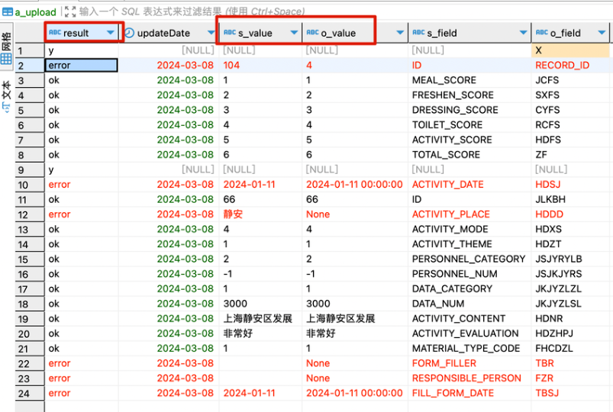
result | updateDate | s_value | o_value | s_field | o_field | s_comment | o_comment | s_type | o_type | s_table | o_table | s_tc | o_tc | tester | s_sql | o_sql
y |  |  |  |  |  |  |  |  |  | T_CHILD_INFO | TB_EB_ETJBQK |  |  | 张三 | SELECT * FROM T_CHILD_INFO where id='1189' | SELECT * FROM DIP.TB_EB_ETJBQK where ETBSFID='1189'
 |  |  |  | ID | ETBSFID |  |  |  |  | T_CHILD_INFO | TB_EB_ETJBQK |  |  | 张三
 |  |  |  | CREATE_ORG_CODE | YLJGDM |  |  |  |  | T_CHILD_INFO | TB_EB_ETJBQK |  |  | 张三
y |  |  |  |  |  |  |  |  |  | T_ACTIVITY_RECORD | TB_JKJY_HDJLB |  |  | 李四 | SELECT * FROM T_ACTIVITY_RECORD where ID = '66' | SELECT * FROM DIP.TB_JKJY_HDJLB WHERE JLKBH = '66'
 |  |  |  | ACTIVITY_DATE | HDSJ |  |  |  |  | T_ACTIVITY_RECORD | TB_JKJY_HDJLB |  |  | 李四
 |  |  |  | ID | JLKBH |  |  |  |  | T_ACTIVITY_RECORD | TB_JKJY_HDJLB |  |  | 李四

说明：本文档用于公卫上报省平台字段比对自动化测试，请按照如下要求填写。

表格中，字段说明及填写要求
1，字段前缀s_ 表示 sqlserver，对应234服务器上公卫PHUSERS数据库； o_ 表示oracle ，对应235服务器上公卫SUNWENBO数据库。
2，字段后缀value, field, comment, type, table, tc 分别表示 值，字段，字段注释，类型，表，表注释。
3，填写规则分两部分（如上表格），第一部分（如上表格第2行黄色）5个字段（s_table,o_table, s_sql, o_sql, result）必填，其中result在第二部分完成后填写y；第二部分（如上表格第3，4行蓝色）5个字段（s_field,o_field,s_table,o_table）必填。
4，如上表格中空白处都不需要填写（脚本程序自动获取库里对应的注释或类型等），其余都是必填。
5，s_sql 表示PHUSERS数据库查询语句，o_sql 表示SUNWENBO数据库查询语句

操作流程
1，PHUSERS库（公卫库），操作业务系统或接口生成测试记录，获取查询语句，即s_sql内容。
2，执行相关kettle
3，SUNWENBO库（省平台），获取查询语句，即o_sql内容。
4，跑自动化脚本
5，PHUSERS库，查询结果 select * from a_upload, 如下图
6，对error值（s_value和o_value比对）进行人工二次检查，记录与反馈错误。

